상품제안서
브리츠 BZ-VOX5E 블루투스이어셋 | 상품코드: S28281

 |  |  |  |  |  |  | 02-713-8555 | www.synergygift.co.kr
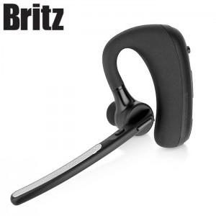

【상세/제작정보】

【인쇄/포장옵션】 | 라벨지스티커 / 포장지포장

【공급단가】 | 수량 | 30~ | 100~ | 300~ | 500~ | 1,000~
*VAT별도 | 단가 | 49,370원 | 48,580원 | 47,400원 | 46,210원 | 45,420원

【상품 URL】 | https://www.synergygift.co.kr:443/src/goods_detail.php?gdno=28281

